stochasticprocess
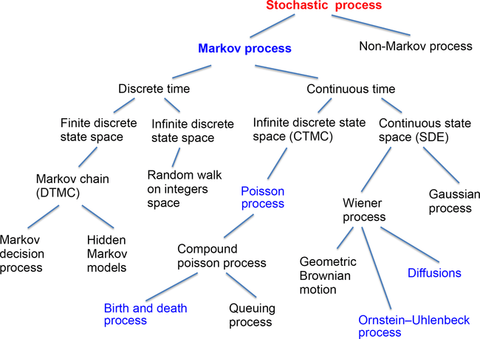
 |  | state space
 |  | discrete | cont.
time | discrete | ? | ?
 | cont. | ? | ?

DTMC
Random Walk (Discrete and Cont. State Space)

